FixTest_Anc1to10_plate3
 | 1 | 2 | 3 | 4 | 5 | 6 | 7 | 8 | 9 | 10 | 11 | 12
A | Anc_nofix1 | Anc_nofix9 | Anc_DG7 | Anc_RL5 | Anc_FOR3 | Anc_FOR11 | Anc_FOR19 | Anc_LM-7 | Anc_nofix1R | Anc_FOR3R | Anc_FOR11R | Anc_nofix9R
B | Anc_nofix2 | Anc_nofix10 | Anc_DG8 | Anc_RL6 | Anc_FOR4 | Anc_FOR12 | Anc_FOR20 | Anc_LM-8 | Anc_nofix2R | Anc_FOR4R | Anc_FOR12R | Anc_nofix10R
C | Anc_nofix3 | Anc_DG1 | Anc_DG9 | Anc_RL7 | Anc_FOR5 | Anc_FOR13 | Anc_LM-1 | Anc_LM-9 | Anc_nofix3R | Anc_FOR5R | Anc_FOR13R | Anc_FOR19R
D | Anc_nofix4 | Anc_DG2 | Anc_DG10 | Anc_RL8 | Anc_FOR6 | Anc_FOR14 | Anc_LM-2 | Anc_LM-10 | Anc_nofix4R | Anc_FOR6R | Anc_FOR14R | Anc_FOR20R
E | Anc_nofix5 | Anc_DG3 | Anc_RL1 | Anc_RL9 | Anc_FOR7 | Anc_FOR15 | Anc_LM-3 | fixClean1_con | Anc_nofix5R | Anc_FOR7R | Anc_FOR15R | fixClean1_conR
F | Anc_nofix6 | Anc_DG4 | Anc_RL2 | Anc_RL10 | Anc_FOR8 | Anc_FOR16 | Anc_LM-4 | PCRneg1 | Anc_nofix6R | Anc_FOR8R | Anc_FOR16R | PCRneg2
G | Anc_nofix7 | Anc_DG5 | Anc_RL3 | Anc_FOR1 | Anc_FOR9 | Anc_FOR17 | Anc_LM-5 | Anc_FOR1R | Anc_nofix7R | Anc_FOR9R | Anc_FOR17R | mockcomm
H | Anc_nofix8 | Anc_DG6 | Anc_RL4 | Anc_FOR2 | Anc_FOR10 | Anc_FOR18 | Anc_LM-6 | Anc_FOR2R | Anc_nofix8R | Anc_FOR10R | Anc_FOR18R

1:10 dilution of template DNA | All plate 1, same position up to E8 |  |  |  |  |  |  | Note: G+H are plate two G4+H4 | Note: comes from plate two column 1 | Note: comes from plate two column 5 | Note: comes from plate two column 6 | A-B are plate two, A2-B2; C-E are plate two, C4-E4
 | no amplification (ignores neg controls)

PCRed in three replicates of 20ul
pooled all but column 5+10
added mock community in well G12
clean up with magnetic bead, recovered in 35ul of TE
measured 2ul each well with Qubit, standards in column 5+10
 |  |  |  |  | std |  |  |  |  | std
Temperature(¡C) | 1 | 2 | 3 | 4 | 5 | 6 | 7 | 8 | 9 | 10 | 11 | 12
23.8 | 11.583 | 2.467 | 33.255 | 667.035 | 2.92 | 48.485 | 99.215 | 471.862 | 30.284 | 2.359 | 214.784 | 179.642
 | 201.568 | 707.877 | 43.908 | 326.812 | 99.139 | 492.573 | 397.925 | 1439.393 | 230.898 | 97.8 | 552.004 | 1211.047
 | 34.132 | 3.115 | 7.376 | 591.712 | 193.471 | 188.173 | 155.891 | 720.099 | 94.126 | 198.322 | 422.257 | 698.16
 | 90.902 | 55.415 | 62.147 | 98.898 | 383.051 | 249.808 | 314.871 | 1237.676 | 104.296 | 400.491 | 262.92 | 435.47
 | 3.988 | 37.65 | 54.936 | 296.12 | 760.983 | 149.538 | 246.176 | 3.46 | 16.092 | 812.875 | 434.474 | 4.459
 | 707.63 | 203.338 | 139.45 | 179.586 | 1237.012 | 554.959 | 3.019 | 3.567 | 990.256 | 1227.805 | 382.182 | 3.757
 | 363.342 | 63.988 | 56.419 | 3.181 | 1554.623 | 894.724 | 3.467 | 3.753 | 669.218 | 1575.57 | 480.335 | 676.894
 | 276.142 | 111.202 | 245.575 | 4.916 | 1958.011 | 359.521 | 965.645 | 3.824 | 276.509 | 1971.827 | 1051.009 | 1.766 | blank

Standard curve
 | DNA std | DNA in assay | fluor reading avg
 | 0 | 0 | 2.6395
 | 0.5 | 5 | 98.4695
 | 1 | 10 | 195.8965
 | 2 | 20 | 391.771
 | 4 | 40 | 786.929
 | 6 | 60 | 1232.4085
 | 8 | 80 | 1565.0965
 | 10 | 100 | 1964.919

 | 1 | 2 | 3 | 4 | 5 | 6 | 7 | 8 | 9 | 10 | 11 | 12
A | 0.3 | 0.1 | 0.8 | 16.9 |  | 1.2 | 2.5 | 11.9 | 0.8 |  | 5.4 | 4.5
B | 5.1 | 17.9 | 1.1 | 8.3 |  | 12.5 | 10.1 | 36.4 | 5.8 |  | 14 | 30.6
C | 0.9 | 0.1 | 0.2 | 15 |  | 4.8 | 3.9 | 18.2 | 2.4 |  | 10.7 | 17.7
D | 2.3 | 1.4 | 1.6 | 2.5 |  | 6.3 | 8 | 31.3 | 2.6 |  | 6.6 | 11
E | 0.1 | 1 | 1.4 | 7.5 |  | 3.8 | 6.2 | 0.1 | 0.4 |  | 11 | 0.1
F | 17.9 | 5.1 | 3.5 | 4.5 |  | 14 | 0.1 | 0.1 | 25 |  | 9.7 | 0.1
G | 9.2 | 1.6 | 1.4 | 0.1 |  | 22.6 | 0.1 | 0.1 | 16.9 |  | 12.1 | 17.1
H | 7 | 2.8 | 6.2 | 0.1 |  | 9.1 | 24.4 | 0.1 | 7 |  | 26.6

 |  |  |  |  |  |  |  | G/H8 - controls |  |  |  | G/H12 - controls

aiming for 10ul at 2-20ng/ul for submission to Michigan state
green = diluting 5ul DNA + 5ul TE
light orange = too low, still will submit 10ul
dark orange = too low and no band in gel, will not submit. Colleen will fill up wells with her samples

final layout of amplicon plate for submission (changed LM names to remove -)
Anc18S
 | 1 | 2 | 3 | 4 | 5 | 6 | 7 | 8 | 9 | 10 | 11 | 12
A | Anc_nofix1 |  | Anc_DG7 | Anc_RL5 |  | Anc_FOR11 | Anc_FOR19 | Anc_LM7 | Anc_nofix1R |  | Anc_FOR11R | Anc_nofix9R
B | Anc_nofix2 | Anc_nofix10 | Anc_DG8 | Anc_RL6 |  | Anc_FOR12 | Anc_FOR20 | Anc_LM8 | Anc_nofix2R |  | Anc_FOR12R | Anc_nofix10R
C | Anc_nofix3 |  | Anc_DG9 | Anc_RL7 |  | Anc_FOR13 | Anc_LM1 | Anc_LM9 | Anc_nofix3R |  | Anc_FOR13R | Anc_FOR19R
D | Anc_nofix4 | Anc_DG2 | Anc_DG10 | Anc_RL8 |  | Anc_FOR14 | Anc_LM2 | Anc_LM10 | Anc_nofix4R |  | Anc_FOR14R | Anc_FOR20R
E |  | Anc_DG3 | Anc_RL1 | Anc_RL9 |  | Anc_FOR15 | Anc_LM3 | fixClean1_con | Anc_nofix5R |  | Anc_FOR15R | fixClean1_conR
F | Anc_nofix6 | Anc_DG4 | Anc_RL2 | Anc_RL10 |  | Anc_FOR16 |  | PCRneg1 | Anc_nofix6R |  | Anc_FOR16R | PCRneg2
G | Anc_nofix7 | Anc_DG5 | Anc_RL3 |  |  | Anc_FOR17 |  | Anc_FOR1R | Anc_nofix7R |  | Anc_FOR17R | mockcomm
H | Anc_nofix8 | Anc_DG6 | Anc_RL4 |  |  | Anc_FOR18 | Anc_LM6 |  | Anc_nofix8R |  | Anc_FOR18R

Sample Collection Notes
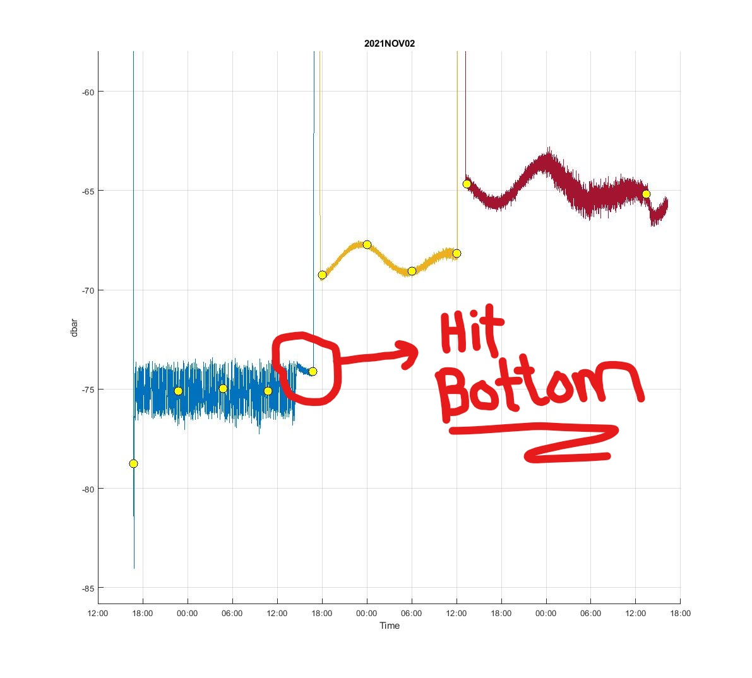
Anchovy pellets:
Pellets collected by Lis Henderson with net on 10/27/21
Pellets sat in a jar in the 20 degree fridge for about 24 hours before sampling began
A few example photos were collected using the stereomicroscope at 10x.
Anchovy fecal pellet fixation test, lab notes: Sebastian p47, 10/28/21

Coastal Profiling Float sediment trap bulk material
Coastal profiling float deployed on 11/2/21 with two bottles containing saline solution for fresh particle collection (find out how salty exactly)
Recovered 11/11/21 (originally planned for 11/5/21 but instrument malfunctioned)
Particles will be pooled, homogenized using the tissue homogenizer, and equally distributed among 27 tubes:
Fresh, filtered 500ul on 0.2um Supor and immediately frozen (x6)
formalin (x9) | 500ul slurry+ 4.5ml fixative
RNAlater (x6) | 500ul slurry+ 4.5ml fixative
modified longmeiers (x6) | 500ul slurry+ 4.5ml fixative
DNAshield (x6) | 44ul slurry + 400ul fixative
plan is to incubate in fridge for 5 days and 3 months before filtering/freezing
CPF fixation test, lab notes: Sebastian p51, 11/11/21
processed bottle 10. (10th yellow dot on timeline in graph on the right. Time UTC)

Notes from Francisco:
Goals:

1) Collect samples for Colleen and Sebastian to test different preservation techniques for sediment trap sample DNA analysis.
2) Collect trap samples over a diel cycle to see if we can see the effects of diel vertical migration of anchovies (presumably organisms above the traps at night, below the traps during the day). In the technical paper the sampling was similar to what we are proposing here and there were enhanced (fecal pellet and mercury) fluxes at night with the float hovering at 130 m in about 150 m water depth. I was thinking we would hover at a shallower depth (50-100m), up for discussion.

Logistics:

1) Deploy wave glider end of the week of October 25th to run MBTS time series run and track the CPF.
2) Deploy the CPF on Monday November 1. Wave Glider to start tracking.
3) Recover the CPF on Thursday November 4. Wave glider back on BOG line.

CPF sampling:

1) There are 10 possible samples.
2) Samples 1-8 sampled at 6 hour intervals - 0300-0900, 0900-1500, 1500-2100, 2100-0300, local times. Ideally start on the 0900 sample.
3) Samples 9 and 10, one or the other used for a 24 hour collection, Brent might want to sacrifice one if he wants to have float return to surface for a check before the 24 hour mission.

Sample/bottle preparation:

1) Samples 1-8 to be filled with saline solution and preservative (Marguerite et al.)
2) Samples 9-10 saline solution only.

Sample processing:

1) Samples 1-8, Marguerite et al.
2) Samples 9-10 Colleen, Sebastian et al.

11-Nov-21

